Bài 1
Đề bài
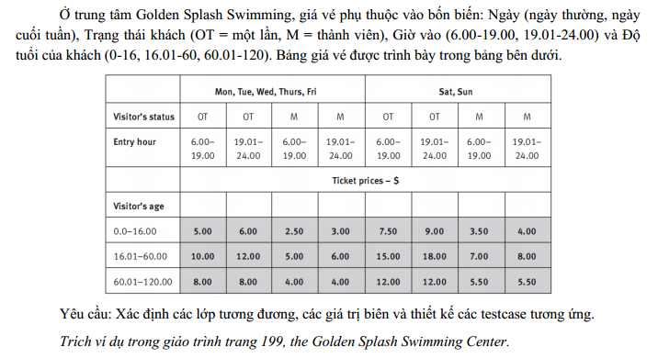

Bảng phân tích

Condition | valid Par | Invalid Par
Day of week | {Mon, Tue, Web, Thurs, Fri} | Bất kì giá trị nào khác ngoài tên các ngày trong tuần
 | {Sat, Sun} | Không nhập
Visitor's status | OT | Bất kì giá trị nào khác ngoaifOT và M
 | M | Không nhập
Entry hour | 6.00-19.00 | không phải là số
 | 19.01-24.00 | <6.00
 |  | >24.00
Visitor's age |  | không nhập
 | 0.0-16.00 | không phải là số
 | 16.01-60.00 | >0
 | 60.01-120.00 | <120
 |  | Không nhập

Bảng thiết kế
 |  |  | Visitor's status | Entry hour | Visitor's age | Test case results
Test case type | Test case no. |  | OT | 7.55 | 8.4 | 5
For Valid paritition | 1 | Day of week | M | 20.44 | 42.7 | 8
 | 2 | Mon | M | 22.44 | 65 | 5.5
 | 3 | Sat | Visitor's status | Entry hour | Visitor's age | Test case results
Test case type | Test case no. | Sat | OT | 7.55 | 8.4 | Invalid day
For Valid paritition | 1 | Day of week | 88 | 7.55 | 8.4 | Invalid visitor's status
 | 2 | Mons | OT | 4.4 | 8.4 | Invalid entrey hour
 | 3 | Mon | OT | &@ | 8.4 | Invalid entrey hour
 | 4 | Mon | OT | 7.55 | TTR | Invalid visitor's age
 | 5 | Mon | OT | 7.55 | 150.1 | Invalid visitor's age
 | 6 | Mon
 | . | Mon

Bài 2
Đề bài
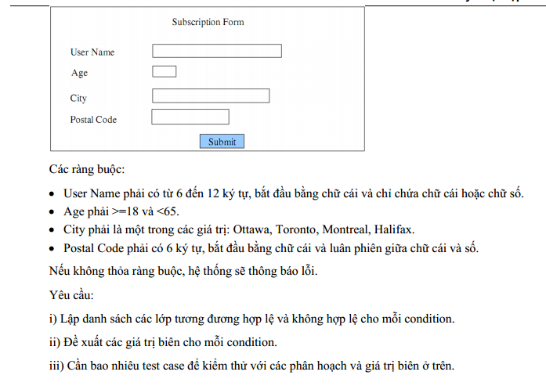

Bảng phân tích

Condition | Valid Partition | Invalid Partition
Username | 6-12 kí tự, Bắt đầu bằng chữ cái hoặc số và Chỉ chứa chữ cái hoặc số | <6 kí tự
 |  | >12 kí tự
 |  | Không bắt đầu bằng chữ số hoặc kí tự
 |  | Chứa kí tự đặc biệt
Age | [18,65) | <18
 |  | >=65
 |  | số thực
 |  | chuỗi
City | (Ottaw, Torontto, Montreal, Halifax) | Bất kì giá trị nào hoặc các giá trị đó
Postal Code | 6 kí tự, Bắt đầu bằng chữ cái và luân phiên giữa chữ cái và số | >6 kí tự
 |  | <6 kí tự
 |  | Không bắt đầu bằng kí tự
 |  | Không luân phiên giữa các chữ cái và số

Bài 3
Đề bài

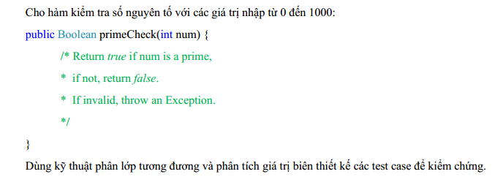

Bảng phân tích

Condition | Valid Partition | Invalid Partition | Valid Boundary | Invalid Boundary
num | 0-1000 | <0 | 0 | -1
 |  | >1000 | 1000 | 1001
 |  | Không phải là số
 |  | Không phải số nguyên

Bảng thiết kế

Column1 | Column2 | Column3 | Column4
Test case type | Test case no. | input
 |  | num | Expected result
Valid input | 1 | 83 | TRUE

Valid input | 1 | -15 | FALSE
 | 2 | 1500 | FALSE
 | 3 | abcd | excetion
 | 4 | 15,24 | exception
Valid Boundary | 1 | 0 | FALSE
 | 2 | 1000 | FALSE
Invalid Boundary | 1 | -1 | exception
 | 2 | 1001 | exception

Bài 4
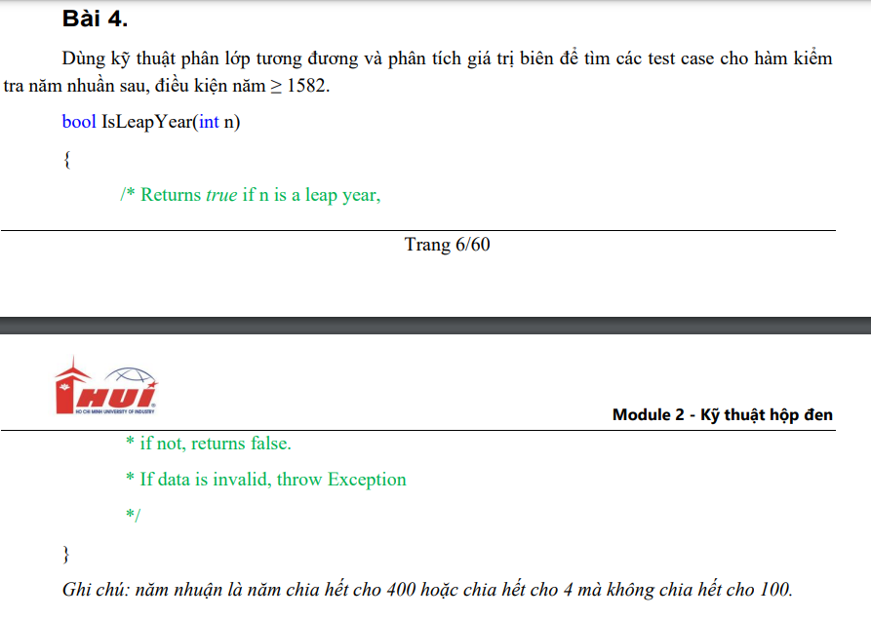

Bảng phân tích

Condition | Valid Partition | Invalid Partition | valid boundary | invalid Boundary
year | >=1582 | <1582 | 1582 | 1581
 | >=1582 và chia hết cho 400 | <1582 và không chia hết cho 400
 | >=1582 và chia hết cho 4 nhưng không chia hết cho 100 | <1582 và không chia hết cho 4 nhưng chia hết cho 100
 |  | Không phải số nguyên

Bảng thiết kế

Column1 | Column2 | Column3 | Column4
Test case type | Test case no. | input
 |  | num | Expected result
Valid partion | 1 | 1582 | FALSE
 | 2 | 2000 | TRUE
 | 3 | 1584 | TRUE
invalid partion | 1 | 1000 | FALSE
 | 2 | 1700 | FALSE
 | 3 | 1000 | FALSE
 | 4 | MNA | exception
valid boundary | 1 | 1582 | FALSE
invalid boundary | 1 | 1581 | FALSE

Bài 5
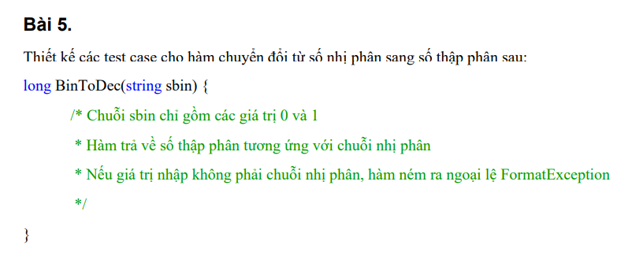

Bảng phân tích

Condition | Valid Partition | Invalid Partition | valid boundary | invalid boundary
sbin | Chuỗi chỉ chứa 0 và 1 | Chuỗi chứa ký tự khác ngoài 0 và 1 | 0 | -1
 | Trả về số thập phân tương ứng với chuỗi nhị phân | chuỗi rỗng | 1 | 2

Bảng thiết kế
Test case type | Test case no. | Input (sbin) | Expected result
Valid input | 1 | "1010" | 10
 | 2 | "1111" | 15
 | 3 | "0000" | 0
 | 4 | "1" | 1
Invalid input | 1 | "102" | FormatException
 | 2 | "abcd" | FormatException
 | 3 | "" | FormatException
 | 8 | "1112" | FormatException
valid boundary | 1 | "0" | 0
 | 2 | "1" | 1
invalid boundary | 1 | "-1" | FormatException
 | 2 | "2" | FormatException

Bài 6
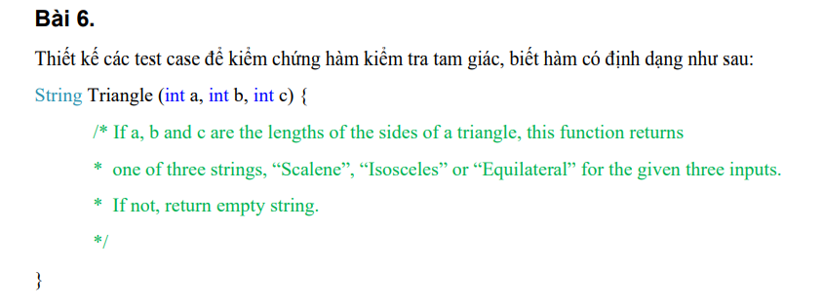

Bảng phân tích
Condition | Valid Partition | Invalid Partition | valid boundary | invalid boundary
a, b, c | Thỏa mãn điều kiện của một tam giác: | Không thỏa mãn điều kiện của một tam giác (không hợp lệ) | 1,1,1 | "-1,-1,-1"
 | a + b > c, a + c > b, b + c > a | Một trong các điều kiện a + b ≤ c, a + c ≤ b, b + c ≤ a không thỏa mãn
Loại tam giác | Equilateral (a = b = c) | Không hợp lệ hoặc không phải tam giác
 | Isosceles (hai cạnh bằng nhau)
 | Scalene (ba cạnh khác nhau)
Bảng thiết kế test case:

Test case type | Test case no. | Input (a, b, c) | Expected result
Valid input | 1 | (3, 3, 3) | "Equilateral"
 | 2 | (4, 4, 2) | "Isosceles"
 | 3 | (3, 4, 5) | "Scalene"
 | 4 | (1, 2, 3) | ""
Invalid input | 1 | (0, 5, 7) | ""
 | 2 | (-1, 4, 5) | ""
 | 3 | (10, 1, 2) | ""
valid boundary | 1 | (1,1,1) | ""
invalid boundary | 1 | (-1,-1,-1) | ""

Bài 7
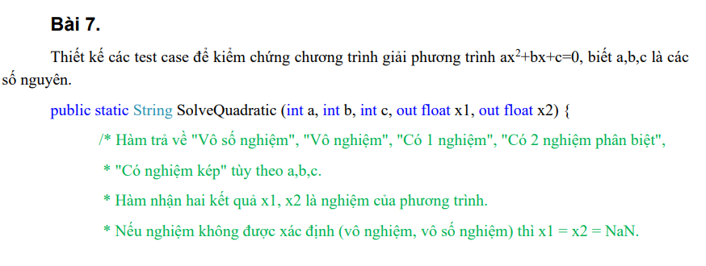

Bảng phân tích:

Condition | Valid Partition | Invalid Partition | valid boundary | invalid boundary
Hệ số a | a ≠ 0 | a = 0 (phương trình trở thành bậc nhất) | 1 | -1
Delta (Δ) | Δ > 0 (có 2 nghiệm phân biệt)
 | Δ < 0 (vô nghiệm)
 | Δ = 0 (có nghiệm kép)
b và c | b, c là các số nguyên | Không hợp lệ (ví dụ như ký tự hoặc NaN) | 2,3 | (-2,-3)

Bảng thiết kế test case:

Test case type | Test case no. | Input (a, b, c) | Expected result | x1, x2
Valid input | 1 | (1, -3, 2) | "Có 2 nghiệm phân biệt" | x1 = 2, x2 = 1
 | 2 | (1, 2, 1) | "Có nghiệm kép" | x1 = x2 = -1
 | 3 | (1, 1, 1) | "Vô nghiệm" | x1 = NaN, x2 = NaN
 | 4 | (0, 2, 1) | "Có 1 nghiệm" (phương trình bậc nhất) | x1 = -0.5, x2 = NaN
 | 5 | (0, 0, 0) | "Vô số nghiệm" | x1 = NaN, x2 = NaN
 | 6 | (1, 0, -4) | "Có 2 nghiệm phân biệt" | x1 = 2, x2 = -2
Invalid input | 1 | ("a", 1, 1) | exception | exception
 | 2 | (1, NaN, 1) | exception | exception
valid boundary | 1 | 1,2,3 | "Có 2 nghiệm phân biệt"

Bài 8
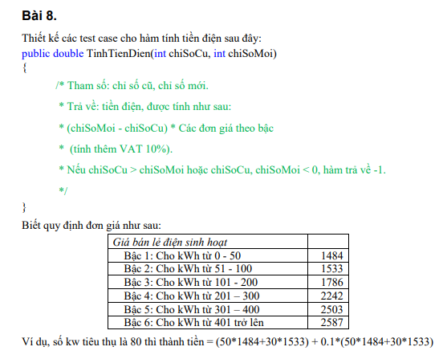

Bảng phân tích:

Condition | Valid Partition | Invalid Partition | valid boundary | invalid boundary
Chỉ số cũ và chỉ số mới | 0 <= chiSoCu <= chiSoMoi | chiSoCu > chiSoMoi, chiSoCu < 0, chiSoMoi < 0
Số điện tiêu thụ | (chiSoMoi - chiSoCu)

Bảng thiết kế test case:

Test case type | Test case no. | Input (chiSoCu, chiSoMoi) | Expected result | Ghi chú
Valid input | 1 | (0, 50) | (50 * 1,484) * 1.1 = 81,620 VND | Tiêu thụ 50 kWh, tính theo bậc 1
Valid input | 2 | (0, 80) | (50 * 1,484 + 30 * 1,533) * 1.1 = 134,893 VND | Tiêu thụ 80 kWh, tính theo bậc 1 và bậc 2
Valid input | 3 | (0, 150) | (50 * 1,484 + 50 * 1,533 + 50 * 1,786) * 1.1 = 250,855 VND | Tiêu thụ 150 kWh, tính theo bậc 1, 2 và 3
Valid input | 4 | (0, 300) | (50 * 1,484 + 50 * 1,533 + 100 * 1,786 + 100 * 2,242) * 1.1 = 495,830 VND | Tiêu thụ 300 kWh, tính theo 4 bậc
Valid input | 5 | (50, 450) | (50 * 1,533 + 100 * 1,786 + 100 * 2,242 + 100 * 2,503 + 50 * 2,587) * 1.1 = 799,058 VND | Tiêu thụ 400 kWh, tính tất cả các bậc giá
Invalid input | 6 | (-10, 100) | -1 | chiSoCu < 0, không hợp lệ
Invalid input | 7 | (100, -10) | -1 | chiSoMoi < 0, không hợp lệ
Invalid input | 8 | (200, 100) | -1 | chiSoCu > chiSoMoi, không hợp lệ
Valid input | 9 | (100, 100) | 0 | Không tiêu thụ điện (chiSoMoi = chiSoCu)
Valid input | 10 | (100, 400) | (50 * 1,786 + 100 * 2,242 + 100 * 2,503) * 1.1 = 623,546 VND | Tiêu thụ 300 kWh, tính theo bậc 3, 4 và 5

Bài 9
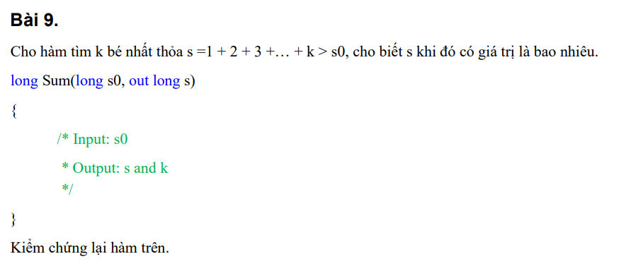

Bảng phân tích:

Condition | Valid Partition | Invalid Partition
Input s0 | s0 >= 0 | s0 < 0
Output s và k | Tổng s và giá trị k thỏa mãn s>s0s > s0s>s0
Bảng thiết kế test case:

Test case type | Test case no. | Input (s0) | Expected output (k, s) | Ghi chú
Valid input | 1 | 0 | (1, 1) | s=1s = 1s=1, k=1k = 1k=1
Valid input | 2 | 1 | (2, 3) | s=3s = 3s=3, k=2k = 2k=2
Valid input | 3 | 3 | (3, 6) | s=6s = 6s=6, k=3k = 3k=3
Valid input | 4 | 10 | (5, 15) | s=15s = 15s=15, k=5k = 5k=5
Valid input | 5 | 20 | (6, 21) | s=21s = 21s=21, k=6k = 6k=6
Valid input | 6 | 100 | (14, 105) | s=105s = 105s=105, k=14k = 14k=14
Invalid input | 7 | -1 | Không xác định | s0 < 0 là không hợp lệ, nên cần xử lý ngoại lệ

Bài 10
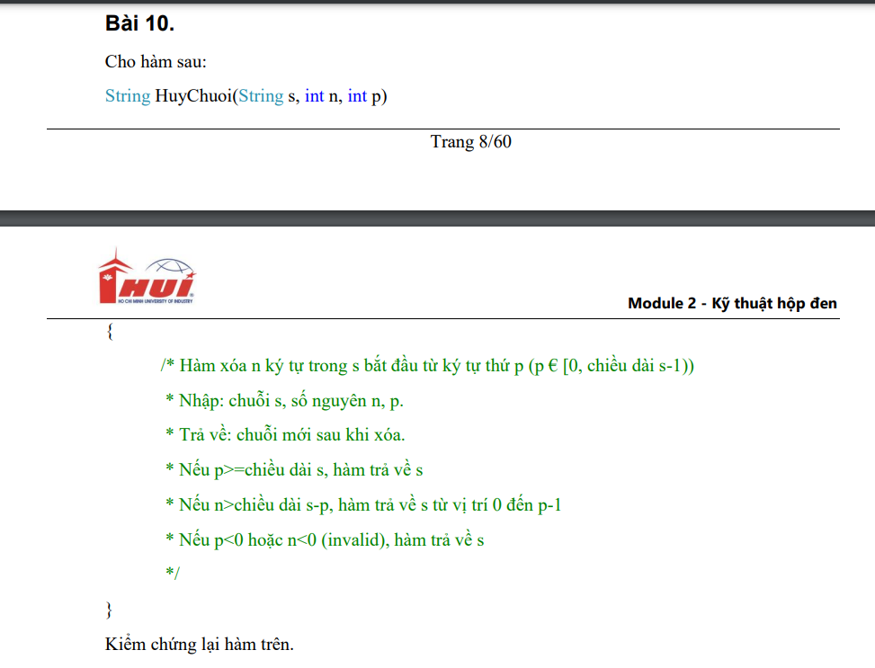

Bảng phân tích:

Condition | Valid Partition | Invalid Partition
Input s | Chuỗi không rỗng | Chuỗi rỗng
Input n | n >= 0 | n < 0
Input p | 0 ≤ p < chiều dài của s | p < 0 hoặc p >= chiều dài của s
Output | Chuỗi sau khi xóa ký tự | Không xác định

Bảng thiết kế test case:

Test case type | Test case no. | Input (s, n, p) | Expected output | Ghi chú
Valid input | 1 | ("Hello World", 5, 6) | "Hello" | Xóa 5 ký tự bắt đầu từ vị trí 6, kết quả là "Hello".
Valid input | 2 | ("Hello World", 3, 0) | "lo World" | Xóa 3 ký tự bắt đầu từ vị trí 0, kết quả là "lo World".
Valid input | 3 | ("Hello World", 2, 11) | "Hello World" | p >= chiều dài s, nên trả về chuỗi gốc.
Valid input | 4 | ("Hello World", 10, 2) | "He" | Xóa 10 ký tự bắt đầu từ vị trí 2, kết quả là "He".
Invalid input | 5 | ("Hello World", -1, 3) | "Hello World" | n < 0, nên trả về chuỗi gốc.
Invalid input | 6 | ("Hello World", 3, -1) | "Hello World" | p < 0, nên trả về chuỗi gốc.
Invalid input | 7 | ("Hello World", 5, 20) | "Hello World" | p >= chiều dài s, nên trả về chuỗi gốc.
Invalid input | 8 | ("", 1, 0) | "" | Chuỗi rỗng, không có ký tự nào để xóa.

Bài 11
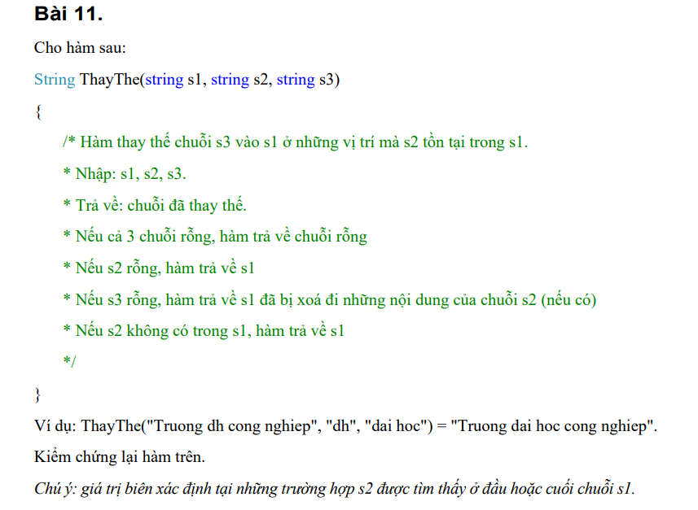

Bảng phân tích:

Condition | Valid Partition | Invalid Partition
Input s1 | Chuỗi không rỗng | Chuỗi rỗng
Input s2 | s2 không rỗng | s2 rỗng
Input s3 | s3 không rỗng | s3 rỗng
Output | Chuỗi đã thay thế | Không xác định

Bảng thiết kế test case:

Test case type | Test case no. | Input (s1, s2, s3) | Expected output | Ghi chú
Valid input | 1 | ("Truong dh cong nghiep", "dh", "dai hoc") | "Truong dai hoc cong nghiep" | Thay thế "dh" bằng "dai hoc".
Valid input | 2 | ("Truong dh cong nghiep", "", "dai hoc") | "Truong dh cong nghiep" | s2 rỗng, trả về s1.
Valid input | 3 | ("Truong dh cong nghiep", "dh", "") | "Truong cong nghiep" | Xóa "dh" khỏi s1.
Invalid input | 4 | ("", "dh", "dai hoc") | "" | s1 rỗng, không có ký tự nào để thay thế.
Invalid input | 5 | ("", "", "") | "" | Tất cả chuỗi đều rỗng.
Valid input | 6 | ("Truong dh cong nghiep", "abc", "dai hoc") | "Truong dh cong nghiep" | "abc" không có trong s1, trả về s1.
Valid input | 7 | ("dh", "dh", "dai hoc") | "dai hoc" | Thay thế "dh" bằng "dai hoc".
Valid input | 8 | ("Truong dh cong nghiep", "nghiep", "hanoi") | "Truong dh cong hanoi" | Thay thế "nghiep" bằng "hanoi".
Invalid input | 9 | ("dh", "dh", "") | " " | Xóa "dh" khỏi s1, kết quả là chuỗi rỗng.

Bài 12
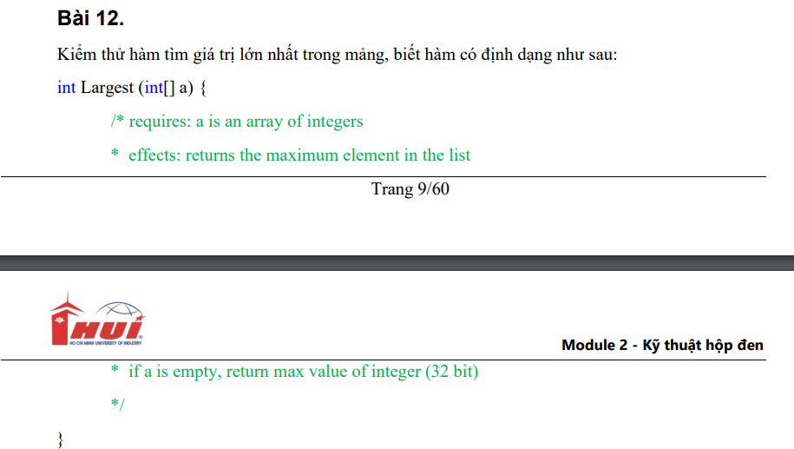

Bảng phân tích:

Condition | Valid Partition | Invalid Partition
Input a | Mảng có phần tử | Mảng rỗng
Output | Giá trị lớn nhất trong mảng

Bảng thiết kế test case:

Test case type | Test case no. | Input (a) | Expected output | Ghi chú
Valid input | 1 | [1, 2, 3, 4, 5] | 5 | Giá trị lớn nhất là 5.
Valid input | 2 | [-1, -2, -3, -4, -5] | -1 | Giá trị lớn nhất là -1.
Valid input | 3 | [5, 3, 8, 1, 4] | 8 | Giá trị lớn nhất là 8.
Valid input | 4 | [0, 0, 0, 0, 0] | 0 | Tất cả các phần tử bằng 0, giá trị lớn nhất là 0.
Valid input | 5 | [Integer.MAX_VALUE, 0, -1] | Integer.MAX_VALUE | Giá trị lớn nhất là Integer.MAX_VALUE.
Invalid input | 6 | [] | Integer.MAX_VALUE | Mảng rỗng, trả về giá trị tối đa của kiểu int.

Bài 13
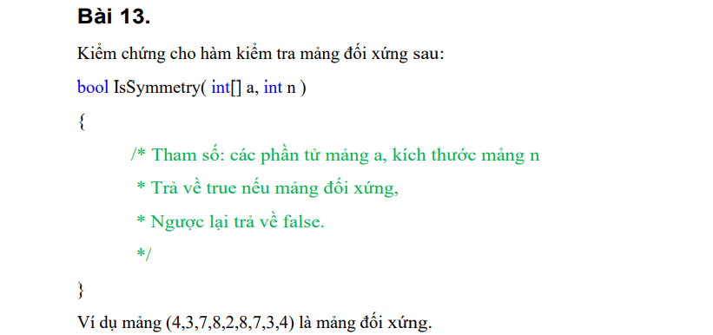

Condition | Valid Partition | Invalid Partition
Input a | Mảng có kích thước n > 0 | Mảng rỗng (n = 0)
Mảng đối xứng | Mảng đối xứng | Mảng không đối xứng
Output | Trả về true | Trả về false

Test case type | Test case no. | Input (a, n) | Expected output | Ghi chú
Valid input | 1 | ([4, 3, 7, 8, 2, 8, 7, 3, 4], 9) | TRUE | Mảng đối xứng, phần tử từ đầu đến cuối giống nhau.
Valid input | 2 | ([1, 2, 3, 3, 2, 1], 6) | TRUE | Mảng đối xứng, số lượng phần tử chẵn.
Valid input | 3 | ([5, 6, 7, 6, 5], 5) | TRUE | Mảng đối xứng, số lượng phần tử lẻ.
Valid input | 4 | ([1, 2, 3, 4], 4) | FALSE | Mảng không đối xứng.
Valid input | 5 | ([1, 2, 3, 2, 1], 5) | TRUE | Mảng đối xứng, có số lượng phần tử lẻ.
Invalid input | 6 | ([], 0) | FALSE | Mảng rỗng, không thể xác định tính đối xứng.
Invalid input | 7 | ([1], 1) | TRUE | Mảng chỉ có một phần tử, luôn đối xứng.
Valid input | 8 | ([1, 2, 3, 4, 5, 6], 6) | FALSE | Mảng không đối xứng.

